Foglio2
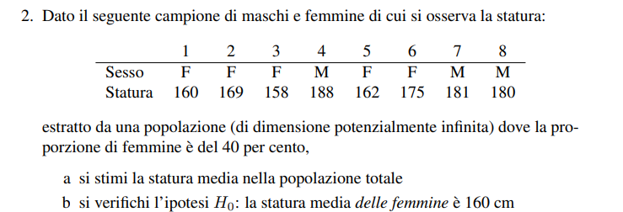

 |  | Wh | nh | sum(yh) | E*(yh) | var.corr(yh)
 | M | 60% | 3 | 549 | 183.0
 | F | 40% | 5 | 824 | 164.8 | 49.70 | 49.7

a) | E(y) | 175.72 | 175.7
b) | H0F | 160 | 174.0 | Accetto ipotesi HO

 | Campione piccolo e varianza ignota -> uso la statistica t-student con n-1 gradi di libertà
 | Mi serve l'errore standard

 | ES(y) | 3.2
 | alfa | 0.05 |  | Maschi | yh | (yh-E(yh))^2 | Femmine | yh | (yh-E(yh))^2
 | t-test | -1.52 |  | 1 | 188 |  | 1 | 160 | 23
 | t-crit+ | 2.776 |  | 2 | 181 |  | 2 | 169 | 18
 | t-crit- | -2.776 |  | 3 | 180 |  | 3 | 158 | 46
 |  |  |  |  |  |  | 4 | 162 | 8
 |  |  |  |  |  |  | 5 | 175 | 104

 | Intervallo di confidenza
 | 156.0 | <= μF <= | 173.6

